Plan1
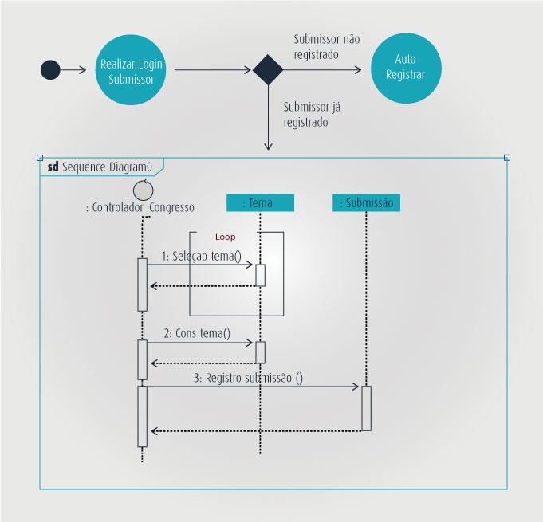
DIAGRAMA DE INTERAÇÃO GERAL | DIAGRAMA DE INTERAÇÃO GERAL
O que é o Diagrama de Interação Geral? | Diagrama de Interação Geral: é um diagrama que junta vários tipos de diagramação em um único diagrama de acordo com a necessidade. Esse tipo de diagrama não é muito utilizado por causa da sua complexidade de implementação, pois envolve a utilização de vários processos apenas para montá-lo. Ele junta somente os seguintes diagramas: Comunicação, Sequência e Frequência ou Visão Geral da Interação.
Ilustre a utilização de um Diagrama de Interação Geral: (Perceba que temos a união de um Diagrama de Atividades com um Diagrama de Sequência)
- reservada para a questão acima -
- reservada para a questão acima -

